Foto
Modello | Tessuto | Colore | Brand | Gender | Foto | Schizzo
111676 | 8P535 | 12210 | 30 | 30 | 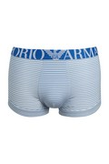
248050 | CC299 | 00010 | 67 | 90
248050 | CC299 | 06935 | 67 | 90
248050 | CC299 | 23040 | 67 | 90
248077 | CC299 | 00010 | 67 | 90
248077 | CC299 | 00020 | 67 | 90
248077 | CC299 | 06935 | 67 | 90

